CollectiveAccess
Image | Object | Description | Date
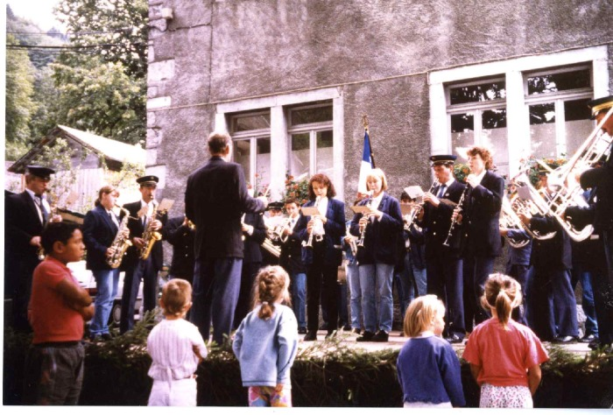 | Photos de la musique de Sixt le 15 aout 1995 (24-020) | Photos de la musique de Sixt le 15 aout 1995 1er photo de gauche à droite : Joseph (Jojo) DEFFAYET, Marianne BOUVET, Claude MOCCAND, Jean MOGENIER (chef d'orchestre), Arnaud MOGENIER, Nathalie JOENNOZ, Aurélie MOCCAND JACQUET, Daniel DUCROZ, Alexandra PIN 2e photo : Jean MOGENIER 3e photo : Patrick DENAMBRIDE, Martine MONNET, Christian PIN, Joseph DEFFAYET, Alexandra PIN et Daniel DUCROZ (à la clarinette), Jean MOGENIER (chef d'orchestre), Marie Pascale et Anne Lise PERRIER 4e photo ; Jean MOGENIER, Nicole 5e photo : Jérome CASSINA (au piston), Nathalie JOENNOZ, Aurélie MOCCAND JACQUET, Daniel DUCROZ, Alexandra PIN, Jean MOGENIER, Christian PIN (au trombone)
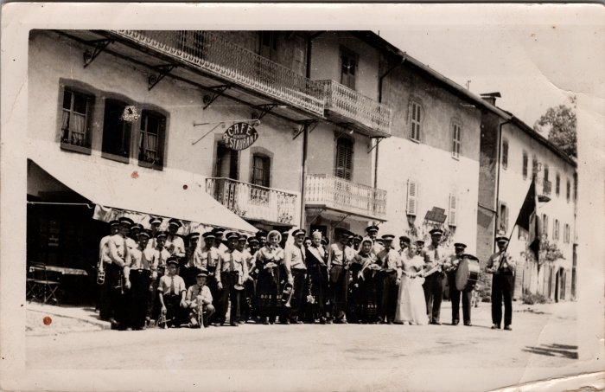 | Photo de groupe à la fête de la musique à Sixt (27-056) | Photo de groupe à la fête de la musique à Sixt
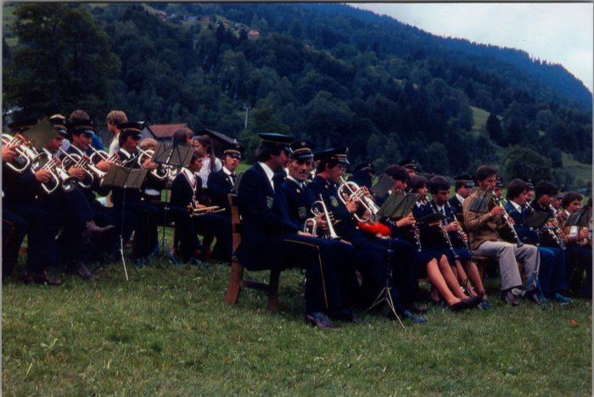 | Photos de la musique à la fête des métiers - aout 1980 (27-059) | Photos de la musique à la fête des métiers - aout 1980
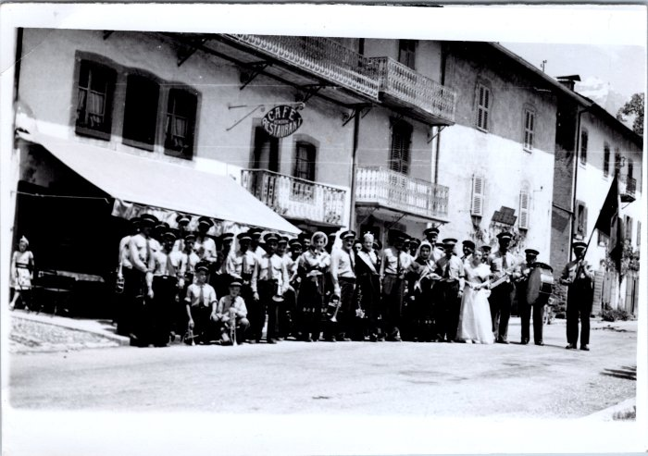 | Photo de groupe de la fanfare de Sixt (48-006) | Photo de groupe de la fanfare de Sixt
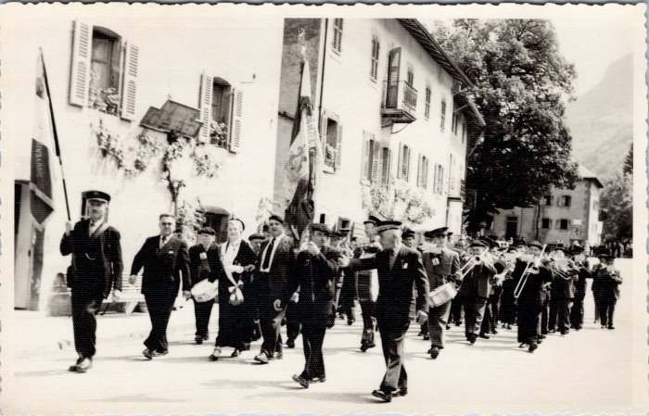 | Défilé de la fanfare de Sixt (48-008) | Défilé de la fanfare de Sixt
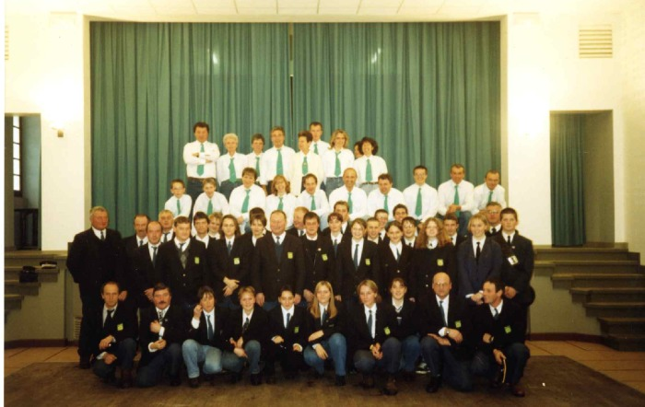 | Fanfare de Sixt Fer A Cheval et chorale la Sizère (7-011) | Fanfare de Sixt Fer A Cheval et chorale la Sizère dans L'ancienne salle des fêtes
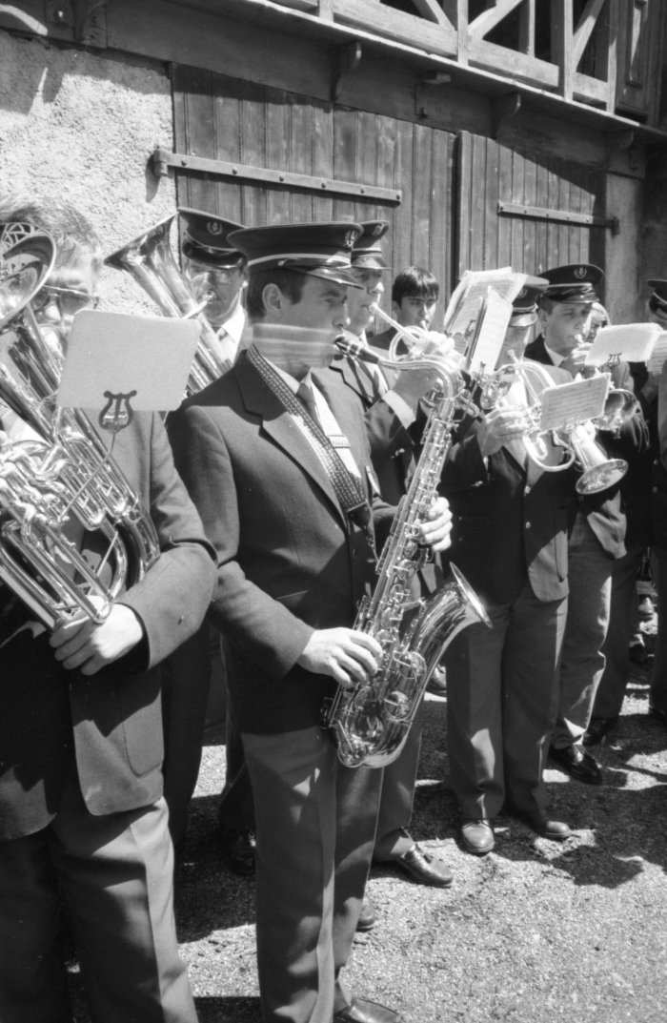
 | Photos de la fanfare et d'une vente de bescoins devant l'église (7-017) | Photos de la fanfare et d'une vente de bescoins devant l'église
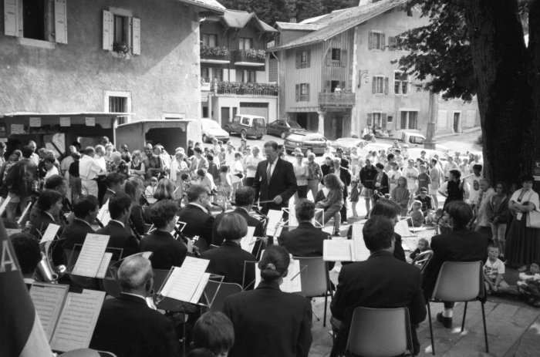 | Photos lors d'un concert de l'harmonie de Sixt à la kermesse (7-022) | Photos lors d'un concert de l'harmonie de Sixt à la kermesse

